상품제안서
해피피크닉매트 선물세트 | 상품코드: F32334

 |  |  |  |  |  |  | 02-412-0044 | www.easy1.co.kr
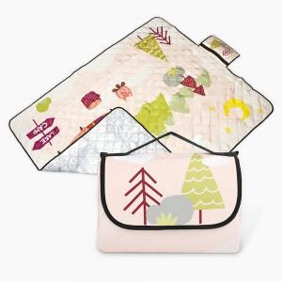

【상세/제작정보】 | -인쇄 불가 제품입니다. -발주 전 색상 재고 먼저 확인 부탁드립니다. -제품의 색상, 인쇄 색상은 화면과 다소 차이가 있을 수 있습니다.

【인쇄/포장옵션】 | / OPP 포장 포함 / 선물(종이) 케이스 별도

【공급단가】 | 수량 | 100~ | 300~ | 500~ | 1,000~ | 3,000~
*VAT별도 | 단가 | 24,000원 | 23,600원 | 23,000원 | 22,590원 | 22,000원

【상품 URL】 | https://www.easy1.co.kr:443/src/goods_detail.php?gdno=32334

